Tabelle1
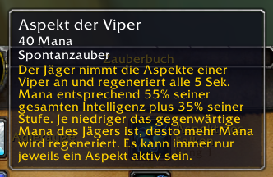
clvl | Intelligenz | 2T6 Bonus | mp5 IST* | mp5 SOLL
70 | 76 | 0 | 128 | 66.3
70 | 93 | 0 | 130 | 75.65
70 | 109 | 0 | 131 | 84.45
70 | 124 | 0 | 133 | 92.7
70 | 150 | 0 | 136 | 107
70 | 168 | 0 | 138 | 116.9
70 | 191 | 0 | 141 | 129.55
70 | 213 | 0 | 143 | 141.65
70 | 243 | 0 | 146 | 158.15
70 | 273 | 0 | 150 | 174.65
70 | 313 | 0 | 154 | 196.65
70 | 344 | 0 | 157 | 213.7
70 | 391 | 0.05 | 166 | 259.1
70 | 400 | 0.05 | 168 | 264.5
70 | 420 | 0.05 | 170 | 276.5

mp5 auf dem Gear ist 0
*mp5 Werte wurden aus dem Charakterfenster entnommen
*mp5 Werte "während ein Zauber gewirkt wird"

